Անկանխիկ
Ցանկ
2023 թվականի նոյեմբեր ամսվա ընթացքում ավարտված հսկողական աշխատանքների արդյունքներով «Անկանխիկ գործառնությունների մասին» ՀՀ օրենքի պահանջների խախտումներ թույլ տված հարկ վճարողների վերաբերյալ

հ/հ | ՀՎՀՀ | Հարկ վճարողի անվանումը | Կազմակերպա իրավական ձևը | Հարկման ռեժիմը | Առաջադրված տուգանքը (ՀՀ դրամ) | Խախտումն արձանագրելու հասցեում օբյեկտի լուսանկարը
1 | 01551891 | «ԱԼՖԱ ՖՈՒԴ ՍԵՐՎԻՍ» | ՍՊԸ | ԱԱՀ վճարող | 1,000,000 | 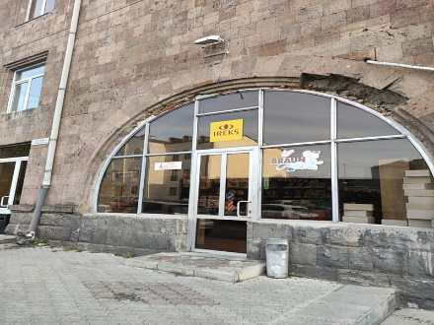
2 | 02588804 | «ԱՐՄԵՆԻԱ ՎԱՅՆ» ԳՈՐԾԱՐԱՆ | ՍՊԸ | ԱԱՀ վճարող | 500,000 | 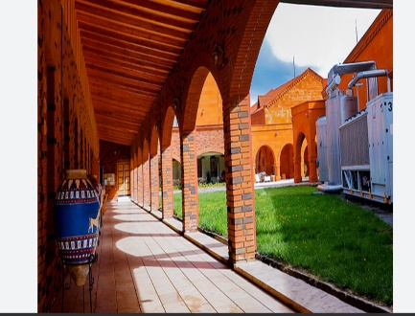
3 | 75456015 | ՏԻԳՐԱՆ ԹՈՎՄԱՍՅԱՆ | ԱՁ | Միկրոձեռնարկատիրության սուբյեկտ | 300,000 | 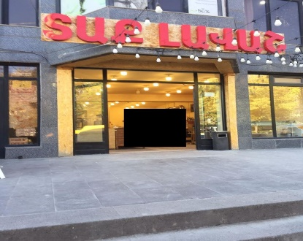
4 | 00008759 | «Ա.ԽԱՉԱՏՐՅԱՆԻ ՏՈՒՆ-ԹԱՆԳԱՐԱՆ» | ՊՈԱԿ | «Այլ» հարկ վճարող | 300,000
5 | 52141795 | ՎԱՐԴԱՆ ԳԱՍՊԱՐՅԱՆ | ԱՁ | Շրջանառության հարկ վճարող | 500,000 | 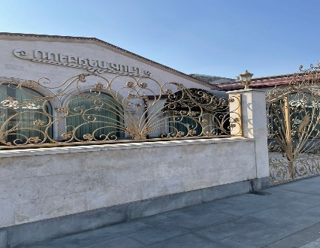
6 | 04443372 | «ՍԹՈՆ ԳՐՈՒՊ» | ՍՊԸ | Շրջանառության հարկ վճարող | 500,000 | 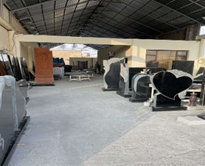
7 | 04447967 | «ՄԱՅ ՓԻՍԻ» | ՍՊԸ | Շրջանառության հարկ վճարող | 500,000 | 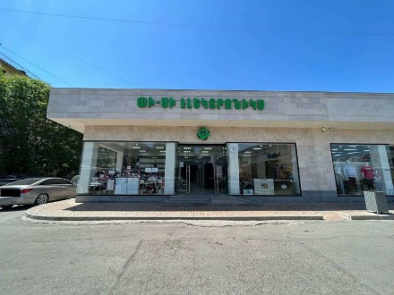
8 | 80803103 | ԼԻԼԻԹ ԴԱՎԹՅԱՆ | ԱՁ | Շրջանառության հարկ վճարող | 300,000 | 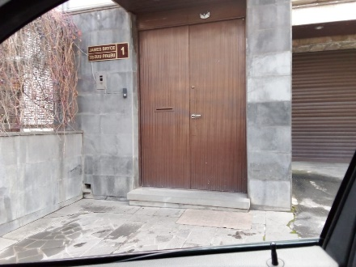
9 | 01041182 | «ՀԱՄՈՎ ՀԱՑ-2» | ՍՊԸ | Շրջանառության հարկ վճարող | 300,000
10 | 26666574 | ՆԱԻՐԱ ԲԱԲԱՋԱՆՅԱՆ | ԱՁ | Շրջանառության հարկ վճարող | 300,000 | 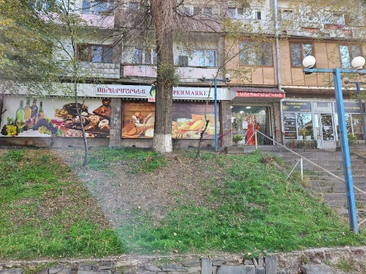
11 | 26562467 | ԳԱԳԻԿ ԵՍԱՅԱՆ | ԱՁ | Շրջանառության հարկ վճարող | 500,000 | 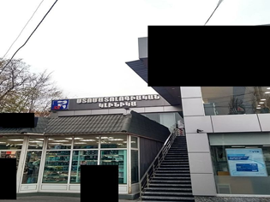
12 | 26602939 | ԱԼԵՔՍԱՆԴՐ ՇԱԴՈՅԱՆ | ԱՁ | Շրջանառության հարկ վճարող | 500,000
13 | 25345496 | ԱՆՈՒՇ ԴԱՆԻԵԼՅԱՆ | ԱՁ | Շրջանառության հարկ վճարող | 500,000
14 | 02205217 | «ԹԻՎ 13 ՊՈԼԻԿԼԻՆԻԿԱ» | ՓԲԸ | ԱԱՀ վճարող | 500,000 | 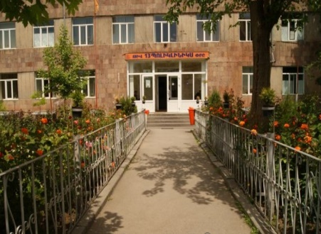
15 | 04224354 | «ՄԱՍՏԵՐ ՖԱՐՄ» | ՍՊԸ | ԱԱՀ վճարող | 300,000 | 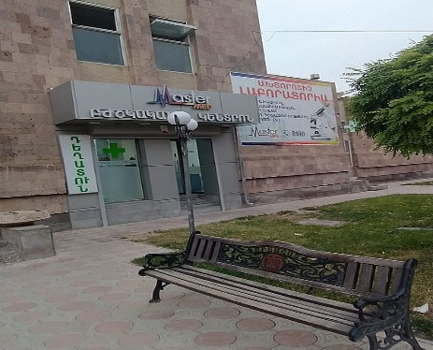
16 | 28174851 | ԳԱՐԵԳԻՆ ԿԱՐԱՊԵՏՅԱՆ | ԱՁ | Շրջանառության հարկ վճարող | 300,000
17 | 01300717 | «ՋԻՊԼԱՍ» | ՍՊԸ | ԱԱՀ վճարող | 500,000 | 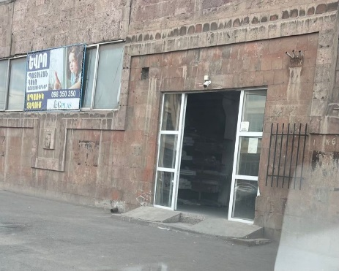
18 | 08418022 | «ԽԱՉ - ՄԱՑ» | ՍՊԸ | ԱԱՀ վճարող | 500,000 | 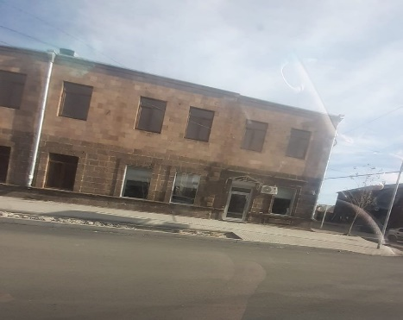
19 | 01033864 | «ԼԵՎ 7» | ՍՊԸ | ԱԱՀ վճարող | 300,000 | 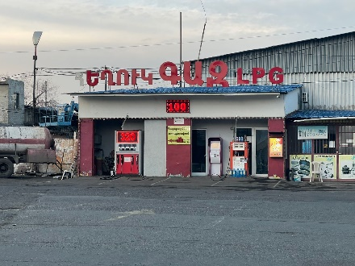
20 | 08208116 | «ԱՎԵՏ-ՄՀԵՐ» | ՍՊԸ | ԱԱՀ վճարող | 500,000 | 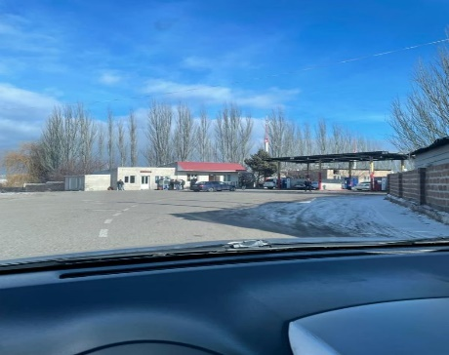
21 | 02812182 | «ՄԱՌԱՆՈ» | ՍՊԸ | Շրջանառության հարկ վճարող | 300,000 | 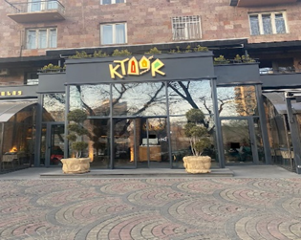
22 | 02826082 | «ՎԱԳՆԵՐ» | ՍՊԸ | Շրջանառության հարկ վճարող | 500,000 | 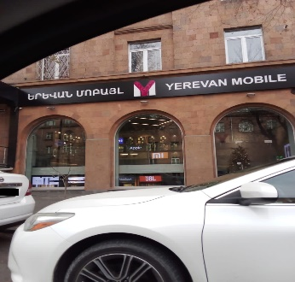
23 | 02696324 | «ՀՈՎԵՐ 2019» | ՍՊԸ | Շրջանառության հարկ վճարող | 500,000 | 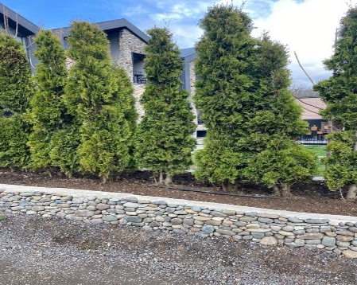
24 | 30930863 | ԿԱՐԵՆ ՆԱՀԱՊԵՏՅԱՆ | ԱՁ | Շրջանառության հարկ վճարող | 500,000
25 | 72990796 | ԿՈՐՅՈՒՆ ՍՏԵՓԱՆՅԱՆ | ԱՁ | Շրջանառության հարկ վճարող | 300,000 | 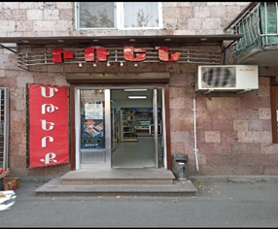
26 | 00195664 | «ՊՐՈՄԵԴ-2» | ՍՊԸ | Շրջանառության հարկ վճարող | 500,000
27 | 02202097 | «ՏԻՏԱՆ-93» | ՍՊԸ | ԱԱՀ վճարող | 500,000 | 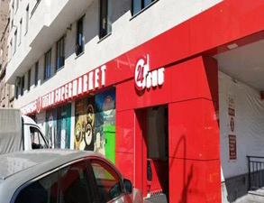
28 | 57410417 | ԱՐՏՅՈՄ ԳՐԻԳՈՐՅԱՆ | ԱՁ | Շրջանառության հարկ վճարող | 500,000 | 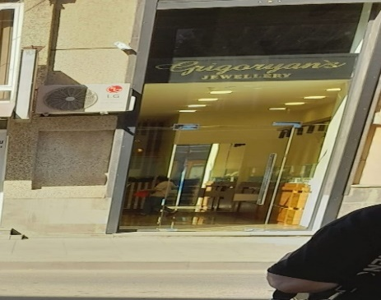
29 | 07904744 | «ՍՈՒՐԵՆ ԱՂԱՋԱՆՅԱՆ» | ՍՊԸ | Շրջանառության հարկ վճարող | 500,000 | 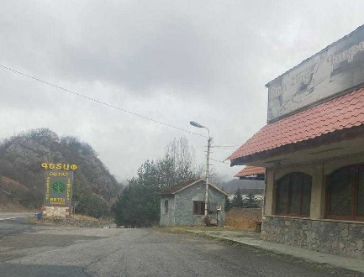
30 | 00121699 | «ԲՈՖՖՈ» | ՍՊԸ | ԱԱՀ վճարող | 500,000 | 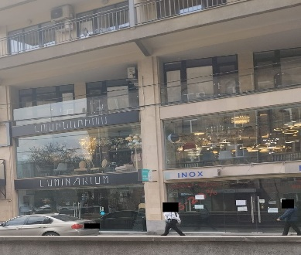
31 | 66887922 | ԱՐՄԵՆ ՂԱԶԱՐՅԱՆ | ԱՁ | ԱԱՀ վճարող | 500,000
32 | 00442959 | «ԴԵԱԳԱ» | ՍՊԸ | ԱԱՀ վճարող | 300,000 | 